Sheet1
序号 | 二维码 | 名称 | 适用场景
1 | 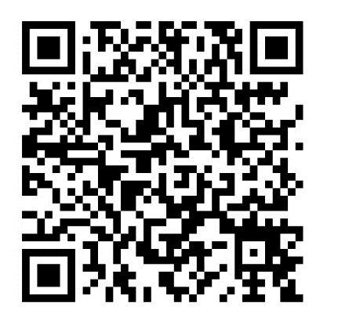 | 通用营销员方式激活卡二维码 | 1、扫码弹出提示消息 2、激活卡关联营销员信息

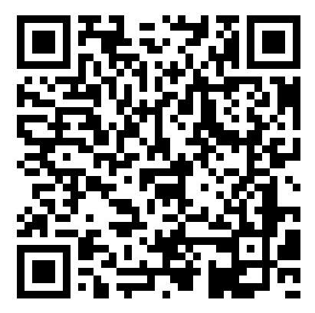
2 |  | CRM用户绑定移动端通用二维码 | 用户数据通过邮件导入CRM系统

3 | 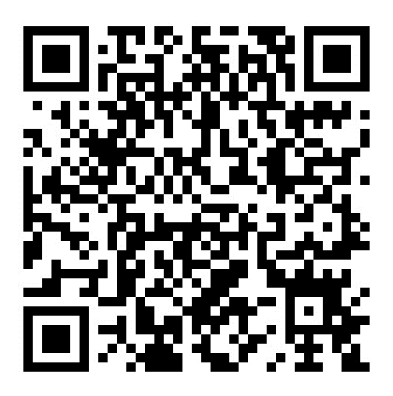 | 通用不需要营销员激活的二维码 | 1、需要弹出提示消息 2、激活逻辑与珊瑚卡激活逻辑一致

